2022_04_data
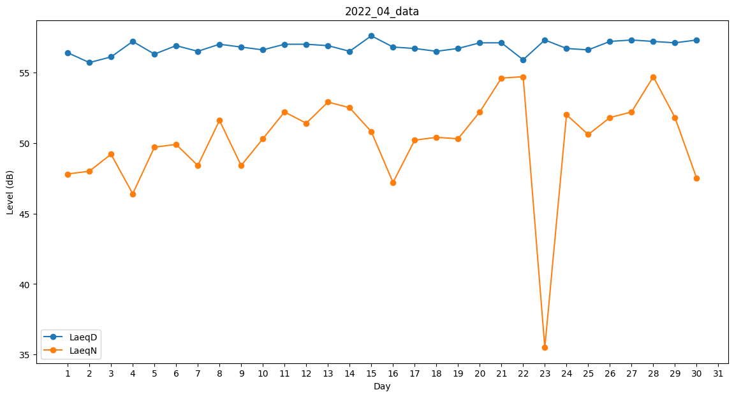
Day | LaeqD | LaeqN
1 | 56.4 | 47.8
2 | 55.7 | 48
3 | 56.1 | 49.2
4 | 57.2 | 46.4
5 | 56.3 | 49.7
6 | 56.9 | 49.9
7 | 56.5 | 48.4
8 | 57 | 51.6
9 | 56.8 | 48.4
10 | 56.6 | 50.3
11 | 57 | 52.2
12 | 57 | 51.4
13 | 56.9 | 52.9
14 | 56.5 | 52.5
15 | 57.6 | 50.8
16 | 56.8 | 47.2
17 | 56.7 | 50.2
18 | 56.5 | 50.4
19 | 56.7 | 50.3
20 | 57.1 | 52.2
21 | 57.1 | 54.6
22 | 55.9 | 54.7
23 | 57.3 | 35.5
24 | 56.7 | 52
25 | 56.6 | 50.6
26 | 57.2 | 51.8
27 | 57.3 | 52.2
28 | 57.2 | 54.7
29 | 57.1 | 51.8
30 | 57.3 | 47.5

